상품제안서
N트래블 초경량 방수 접이식 폴딩 미니백팩 | 상품코드: S44517

 |  |  |  |  |  |  | 02-713-8555 | www.synergygift.co.kr
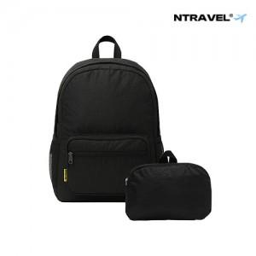

【상세/제작정보】

【인쇄/포장옵션】 | 실크, 풀칼라 / 포장불가능

【공급단가】 | 수량 | 30~ | 100~ | 300~ | 1,000~ | 3,000~
*VAT별도 | 단가 | 6,900원 | 6,500원 | 6,250원 | 6,000원 | 5,900원

【상품 URL】 | https://www.synergygift.co.kr:443/src/goods_detail.php?gdno=44517

